Miele-Steelco
№ | პროდუქტის დასახელება | მოდელი | დეტალური მახასიათებლები | სურათი | რდ. | ფასი | ჯამი | ვალუტა | დამატებითი კომენტარი
1 | ორთქლის სტერილიზატორი სტერილური ზონისთვის - ორკარიანი, სლაიდიანი კარის ტექნოლოგიით, 300 ლიტრი, ჩაშენებული ორთქლის გენერატორით და ვაკუუმ მოდულით - მაღალი კლასის თანამედროვე ევროპული ავტოკლავი | VS 3/2 | User friendly control panel Software with 20 programmes, 12 of which are pre-defined and 8 can be customized according to the customer’s needs Frontal service door realized in one single stainless steel AISI 304 panel Process piping made of stainless steel AISI 316L with tri-clamp fittings Double stage vacuum pump Steam generator equipped with min/max water level indicator Integrated thermal paper printer Ergonomic working and loading position |  | 2 | 37,500 € | 75,000 € | ევრო | შედის: ჩაშენებული თერმული პრინტერი შიდა კამერა: უჟანგავი ფოლადიAISI316L მილი: AISI304L dimple welded სარქველი AISI316L გამავალი წყლის გაგრილების სისტემა შედის
2 | უჟანგავი მეტალის თარო - 300 ლიტრიანი ორთქლის სტერილიზატორის კამერისთვის | აქსესუარი (ავტოკლავის) | უჟანგავი მეტალის 2 თაროიანი სათავსო თავსებადი შემოთავაზებულ 300 ლიტრიან ავტოკლავთან |  | 4 | 778 € | 3,112 € | ევრო | ამ თაროზე ლაგდება შეფუთული ინსტრუმენტები და შემდეგ ის მთლიანად შედის სასტერილიზაციო აპარატში; გიდებთ 4 ცალს რადგან იღებთ 2 ავტოკლავს და სანამ მათში შედგმულია ეს თაროები და სტერილდება ინსტრუმენტები მანამდე 2 თარო დევს 2 მაგიდაზე და მასზე ალაგებენ კიდევ ინსტრუმენტებს და ამით დროს იგებთ;
3 | ურიკა ავტოკლავის თაროს ჩასატვირთ/გადმოსატვირთი - თავსებადი ზემოთ ხსენებულ უჟანგავი მეტალის თაროსთან | აქსესუარი (ავტოკლავის) | ურიკა სტერილიზატორის, ბორბლებზე, რელსებით რომელბიც თავსებადია უჟანგავი მეტალის თაროსთან და მასზე შესაძლებელია თაროს გადმოსრიალება |  | 2 | 1,011 € | 2,021 € | ევრო | გიდებთ ამ ურიკასაც რადგან როდესაც სტერილიზაცია მთავრდება თარო არის ძალიან ცხელი და ექთნები მას ვერ კიდებენ ხელს, შესაბამისად ეს ურიკა იმისთვის არის რომ მასზე გადმოსრიალდეს თარო და ისე შეძლოთ მისი მოძრაობა; ვდებთ 2 ცალს, ერთი არის სუფთა ზონისთვის და მეორე არის სტერილური ზონისთვის;
4 | წყლის დამარბილებერი სტერილიზატორისთვის | აქსესუარი (ავტოკლავის) | წყლის დამარბილებელი |  | 2 | 1,000 € | 1,999 € | ევრო | ვდებთ 2 ცალ წყლის დამარბილებერს რადგან იღებთ 2 ცარ სტერილიზატორს;
5 | ინსტრუმენტების ავტომატური გამრეცხ-დეზინფექტორი - 2 კარიანი - სლაიდიანი კარის ტექნოლოგიით - 250 ლიტრიანი, ორთქლის ავტომატური შრობის ფუნქციით | DS 610/2 SL1S Fast Cycle | The sliding down door of this device, allows a reduced machine encumbrance and is ideal in every reprocessing area, also when the space is very limited. The full HST glass motorized door provides the end user with a complete visual inspection during washing cycle. This model is equipped with filtered forced hot air drying system. The large capacity of this model (up to 10 DIN 1/1 net trays) assures consistently tested and efficient washing-disinfecting performances and can meet at the same time high reprocessing needs of a TSSU/CSSD solution. |  | 2 | 19,658 € | 39,316 € | ევრო | ეს მოწყობილობა განკუთვნილია ინსტრუმენტების რეცხვა-დეზინგექციისთვის; სანამ ინსტრუმენტები მოთავსდება სტერილიზატორში მანამდე უნდა მოხდეს მათი შესაბამისი რეცხვა დეზინფექცია და მხოლოდ ამის მერე იფუთება და იდება სტერილიზატორში; გთავაზობთ 2 ესეთ სარეცხს რადგან საავადმყოფოს ზომიდან გამომდინარე საჭიროა 2 ესეთი გამრეცხი: აპარატებს მოყვება HEPA H14 ფილტრი, გაგრილების მოწყობილობა გამდინარე წყლისთვის და ჩაშენებული პრინტერი
6 | ღია ოპერაციის ინსტრუმენტების უჟანგავი მეტალის თარო - თავსებადი 250 ლიტრიან ავტომატურ გამრეცხ-დეზინფექტორის კამერასთან | 5 Level Wash Cart | Standart Cart |  | 2 | 1,271 € | 2,542 € | ევრო | ეს არის უჟანგავი მეტალის თარო 5 დონიანი - გამრეცხ დეზინფექტორისთვის; ეს თარო იდება გამრეცხ დეზინფექტორში და მასზე ლაგდება ინსტრუმენტები ღია ქირურგიისთვის; გიდებთ 2 ცალს რადგან კლინიკას სჭირდება 2 ცალი გამრეცხ დეზინფექტორი;
7 | სანარკოზე აპარატების აქსესუარების სარეცხი თარო, უჟანგავი მეტალის - ავტომატური გამრეცხ დეზინფექტორის კამერისთვის | AN Cart | Anesteshia cart |  | 2 | 1,441 € | 2,882 € | ევრო | ეს თარო გამოიყენება სანარკოზე აპარატის მილების, ხელოვნური ფილტვის და სხვადასხვა აქსესუარების გასარეცხად და დეზინფექციისთვის; მასზე ანტავსებთ ამ ყველაფერს და მთლიანად ამ თაროს დგავთ სარეცხში;
8 | მცირედ ინვაზიური ინსტრუმენტების სარეცხი თარო, უჟანგავი მეტალის - ავომატური გამრეცხ დეზინფექტორისთვის | MIS Cart | MIS instrument cart | 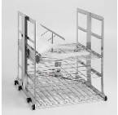 | 2 | 1,318 € | 2,636 € | ევრო | ეს თარო გამოიყენება მცირედ ინვაზიური ინსტრუმენტების მოსათავსებლად ავტომატურ გამრეცხ დეზინფექტორში;
9 | ურიკა გამრეცხ-დეზინფექტორის თაროების ჩასატვირთად და გადმოსატვირთად - თავსებადი 250 ლიტრიან გამრეცხ დეზინფექტორის თაროებთან | WD Cart | Trolley For Washer/Disinfector |  | 2 | 925 € | 1,850 € | ევრო | გიდებთ ცალკე უჟანგავი მეტალის ურიკებს ავტომატური გამრეცხ დეზინფექტორის თაროების გადმოსატვირთად და ჩასატვირთად რადგან მათი თაროები არის სხვა ზომის და სტერილიზატორის ურიკები აქ არ გამოდგება, პლუს ეს ურიკები თავსება ჭუჭყიან და სუფთა ზონებში და არა სუფთა და სტერილურ ზონებში;
10 | ნივთების და უჟანგავი მეტალის თაროების მისაწოდებელი სპეციალური 2 კარიანი გამჭოლი კარადა - ჭუჭყიანი და სუფთა ზონის | Pass-through between Dirty and Clean area | Automatic double door hatch with chemical storage |  | 1 | 7,386 € | 7,386 € | ევრო | თანამედრვე სასტერილიზაციო დეპარტამენტები არიან 3 ზონიანი და ეს ზონები არიან ერთმანეთისგან გაყოფილი კედლებით; ეს არის სპეციალური კარადა რომელიც დგება ჭუჭყიან და სუფთა ზონას შორის და მისი საშუალებით ხდება ნივთების და უანგავი მეტალის თაროების გაცვლა საჭიროების შემთხვევაში;
11 | ნივთების და უჟანგავი მეტალის თაროების მისაწოდებელი სპეციალური 2 კარიანი გამჭოლი კარადა - სუფთა და სტერილური ზონისთვის | Pass-through between sterile and clean area | Pass-box for loading rack return, manual conveyors inside 6 STU |  | 1 | 6,289 € | 6,289 € | ევრო | ეს არის ზედა კარადის მსგავსი კარადა უბრალოდ არის კიდევ უფრო დაცული რადგან დგება სუფთა და სტერილურ ზონას შორის სადაც კიდევ უფრო მეტი უსაფრთხოების ზომები არის საჭირო ინფექციის კონტროლისთვის;
12 | უთო ინსტრუმენტების შესაფუთი მასალისთვის - თავსებადი როგორც ორთქლის სტერილიზატორთან ისე პლაზმა სტერილიზატორებთანაც; | Pouch Sealer- PS 300 | The Steelco range of rotary pouch sealers and accessories ensure the aseptic integrity of single use sealable pouches by consistently providing a perfect seal. Models feature validatable processes according to ISO 11607-2 and the new guidance ISO/TS 16775 with the monitoring of temperature, contact pressure and sealing speed to provide the optimum seal that is strong enough yet easy to peel. |  | 1 | 3,082 € | 3,082 € | ევრო | • Integrated printer with automatic font size adjustment. • Adjustable sealing temperature, speed (up to 13m per minute) and pressure with unit counter. • Automatic standby and fast start up function to minimize energy use. • Programmable and operated via touch keys or via a barcode scanner or external computer. • RS232, USB and Ethernet connection as standard.
13 | ულტრაბგერითი გამრეცხი - სამედიცინო ინსტრუმენტებისთვის | US 28 Benchtop ultrasonic unit | • Adjustable degassing time to maximize process efficiency. • Sweep oscillation module to ensure powerful even coverage. • Storage capacity for up to 10 programs Waterproof membrane keyboard with LED display and sturdy handles. • Adjustable cleaning time from 0 to 99 minutes. • Temperature setting. |  | 1 | 2,108 € | 2,108 € | ევრო | ეს არის ულტრაბგერითი გამრეცხი სამედიცინო ინსტრუმენტებისთვის რომლის საშუალებითაც შესაძლებელია მარტივად მოშორება მიმხმარი სიხლის ან სხვადასხვა სითხეების და ნარჩენების; მას გამოიყენებენ ინსტრუმენტების თავდაპირველი რეცხვისთვის სანამ ისინი მოთავსდებიან გამრეცხ დზინფექტორში; კლინიკას თუ არ აქვს ასეთი გამრეცხი ექთნები სისხლის მოცილებას ცდილობენ ჯაგრისებით რაც ზრდის მათი ინფიცირების რისკებს და აზიანებს ძვირადღირებულ ინსტრუმენტებსაც ესეთი მეთოდით ნარჩენების მოშორება;
14 | ინსტრუმენტების და სხვადასხვა სამედიცინო მასალის და აღჭურვილობის საშრობი კარადა | საშრობი კარადა | AD 400/1 |  | 1 | 11,451 € | 11,451 € | ევრო | საშრობი კარადა სადაც შეგიძლიათ გააშროთ სამედიცინო ინსტრუმენტები, ანესთეზიისთვის განკუთვნილი აქსესუარები … ას.შ
15 | შეუფუთავი ინსტრუმენტების მოსათავსებელი და გადასაადგილებელი ჯამები | 1 STU wire basket | 1 STU wire basket |  | 4 | 225 € | 900 € | ევრო
16 | შეუფუთავი ინსტრუმენტების მოსათავსებელი და გადასაადგილებელი ჯამები | Storage basket - high with window cut out 575x275x260 | Storage basket - high with window cut out 575x275x260 |  | 2 | 225 € | 450 € | ევრო
17 | შეუფუთავი ინსტრუმენტების მოსათავსებელი და გადასაადგილებელი ჯამები | Storage basket - high 575x275x260 | Storage basket - high 575x275x260 |  | 2 | 100 € | 200 € | ევრო
18 | შეუფუთავი ინსტრუმენტების მოსათავსებელი და გადასაადგილებელი ჯამები | Storage basket low 575x275x130 | Storage basket low 575x275x130 |  | 3 | 77 € | 231 € | ევრო
19 | Johnson & Johnson-ოს წარმოების პლაზმა სტერილიზატორი, 2 კარიანი - სლაიდიანი კარის ტექნოლოგიით - 150 ლიტრიანი | Johnson and Johnson Sterrad 100NX - 150 Liters | (1 door version - 150 Litres) Johnson uses peroxide concentration cassettes in the Sterrad series sterilizers to sterilize the instruments so that the maximum temperature does not drop below 55°C during the sterilization cycle. Unlike other manufacturers, Johnson Technology allows us to use lower-concentration peroxide cassettes that maximize the protection of instruments, medical devices, and medical personnel. As a result, the service life of tools and equipment increases dramatically compared to other manufacturers' plasma sterilizers, which significantly reduces hospital costs over the long term; | 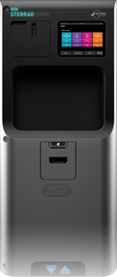 | 1 | 89,000 € | 89,000 € | ევრო | ჯონსონის პლაზმური სტერილიზატორები არის ოქროს სტანდარტი დაბალ ტემპერატურულ სტერილიზაციაში. მათი სტერილიზატორებით შესაძლებელია 21,000 ინსტრუმენტამდე გასტერილება. განსხვავებით სხვა მწარმოებლებისგან ამ აპარატებს ააქვს შეუზღუდავი საექსპლატაციო პერიოდი.
20 | ინსტრუმენტების შესაფუთი სპეციალიზირებული მაგიდა სუფთა ზონისთვის, თაროებით, სათავსოებით, ლუპით, განათებით და შესაფუთი მასალის საჭრელით; | Workbench - Packing Table | Electrically height adjustable table 1600x800x850-1150 |  | 2 | 5,339 € | 10,678 € | ევრო | 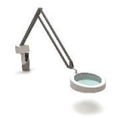 სამუშაო მაგიდა, შესაფუთად და ინსტრუმენტების დასაპაკეტებლად (დამზადებულია უჟანგავი მეტალისგან) მოყვება განათება და გამადიდებელი და ასევე შესაფუთი მასალის საჭრელი მოწყობილობა
21 | უჟანგავი მეტალის მაგიდის საფარი დაფა აგრევე უჟანგავი მეტალის - აქვს 10 სანტიმეტრიანი ზურგი რომ დაიცვალს კედელი შხეფებისგან | Surgical Instruments Wash Sink + Working Table | Stainless steel worktop, 100mm back splash guard, 700mm width, per mt |  | 1.2 | 198 € | 238 € | ევრო | სიგრძეში არის 1.2 მეტრი რადგან მაგიდაც არის 1.2 მეტრი
22 | უჟანგავი მეტალის ნიჟარები უჟანგავი მეტალის მაგიდისთვის - 2 ცალი 50X40X250 სმ; | Surgical Instruments Wash Sink + Working Table | Double small sink installed on centre of workstation, 2x 500x400x250 | 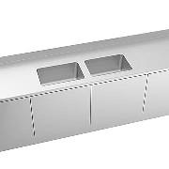 | 1 | 599 € | 599 € | ევრო | ეს ნიჟარები იდგმება უჟანგავი მეტალის მაგიდაში
23 | უჟანგავი მეტალის ონკანი უჟანგავი მეტალის მაგიდისთვის - დრეკადი ტიპის, მარტივად სამოძრაო; | Surgical Instruments Wash Sink + Working Table | Hot/cold mixer tap with flexible shower attachment |  | 1 | 511 € | 511 € | ევრო | დრეკადი ონკანი ინსტრუმენტების გასარეცხად (დამზადებულია უჟანგავი მეტალისგან)
24 | უჟანგავი მეტალის მაგიდა რომელშიც იდგმება ნიჟარები, ონკანი და ეფარება უანგავი მეტალის საფარი - ეს მაგიდა განკუთვნილია ჭუჭყიანი ზონისთვის; | Surgical Instruments Wash Sink + Working Table | Base unit with 2 hinged doors for sinks - 1200x700x860 |  | 1 | 842 € | 842 € | ევრო | ამაში იდგმება ყველაფერი რაც ზემოთ იყო ნახსენები
25 | უჟანგავი მეტალის ღია მაგიდა ჭუჭყიანი ნივთების და ინსტრუმენტების დასალაგებლად - ჭუჭყიანი ზონისთვის | Surgical Instruments Wash Sink + Working Table | Fixed height table 1200x800x900 |  | 1 | 490 € | 490 € | ევრო | როდესაც შემოდის ჭუჭყიანი ინსტრუმენტები და აქსესუარები ლაგდება ამ ღია უანგავი მეტალის მაგიდაზე და შემდეგ უკანგავი მეტალის გასარეცხ ნიჟაარებიან მაგიდაში ირეცხებიან; ეს მაგიდა გაკნუთვნილია ჭუჭყიანი ზონისთვის აგრეთვე;
26 | უჟანგავი მეტალის თაროები (სტელაჟები) სტერილიზატორიდან გამოღებული გასტერილებური ინსტრუმენტების დასალაგებლად და შესანახად - ეს სტელაჟები განკუთვნილია სტერილური ზონისთვის; | Sterile material storage | Stainless steel post frame with pins, 600x1800h | 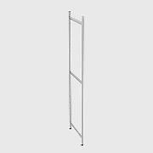 | 3 | 119 € | 1,474 € | ევრო | 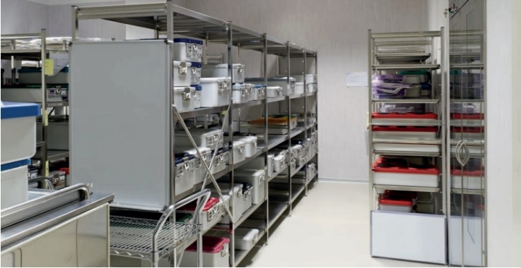 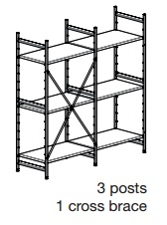 თაროები სტერილური მასალისთვის
27 |  | Sterile material storage | Stainless steel solid shelf, 1000Lx540w | 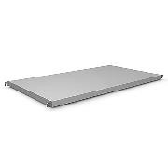 | 15 | 71 € |  | ევრო
28 |  | Sterile material storage | Reinforcement cross brace for 1000mm shelving | 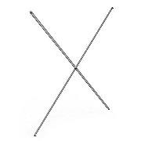 | 2 | 26 € |  | ევრო
30 | ჰაერის და წყლის პისტოლეტი უჟანგავი მეტალის თავისი სხვადასხვა ტიპის თავსამაგრებით (8 ტიპის), აგრეთვე უჟანგავი მეტალის - ეს განკუთვნილია ჭუჭყიანი ზონისთვის | HEGA SS Gun | Hega® stainless steel water/air gun Hega stainless steel water /air gun. Recommended if using DI (de-ionized) or RO (reverse osmosis) water in sink area. |  | 1 | 750 € | 750 € | ევრო | წყლის და ჰაერის ჭავლის პისტოლეტი უჟანგავი მეტალის თავისი 8 ტიპის თავსამაგრით განკუთვნილი სხვადასხვა ტიპის ინსტრუმენტებისთვის; ეს პისტოლეტი გამოიყენება უჟანგავი მეტალის მაგიდებთან ერთად ჭიჭყიან ზონაში
31 | უჟანგავი მეტალის ურიკა დახურული ტიპის - სტერილური ინსტრუმენტების საოპერაციოში გადასატანად - სტერილური ზონისთვის; | Sterile Instrument Transport Trolley | Aluminium transport trolley | 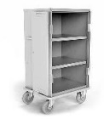 | 2 | 1,279 € | 2,558 € | ევრო | ურიკა ინსტრუმენრების საოპერაციოში ტრანსპორტირებისთვის; სტერილური ზონიდან რომ გამოდის ინსტრუმენტი თუ ცალკე კორიდორი არ არსებობს სასტერილიზაციო ზონამდე ინსტრუმენტებს უწევთ ჭიჭყიან კორიდორებშიც გავლა, ეს ურიკა იმისთვისაა რომ ინსტრუმენტები არ დაბინძურდეს სტერილური ზონიდან საოპერაციოში გადატანამდე; თუ კლინიკას ცალკე სტერილური კორიდორი ან სტერილური ლივტი არ აქვს რომელიც მიდის საოპერაციომდე მაშინ ეს ურიკები სავალდებულოა რომ შეიძინოთ;
სულ ჯამში მთლიანი პროექტი მოტანა, ინსტალაცია, ტრეინინგის და დღგ-ს ჩათვლით: |  |  |  |  |  |  | 270,595 €

სასუნთქი აპარატი
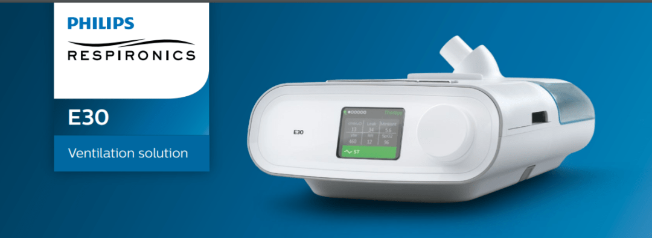
№ | მოდელი | აღწერა | Link for Brochure | ფოტო | რაოდენობა | ფასი | თანხა | ვალუტა | კომენტარი
1 | E30 | The Philips Respironics E30 Ventilator is provided globally for use under local emergency use authorizations, such as the FDA Emergency Use Authorization for ventilators, Health Canada Interim Order for use in relation to COVID-19, and waiver of CE marking, which authorize its use for the duration of the COVID-19 public health emergency, unless terminated or revoked (after which the products may no longer be used). This device is not FDA cleared or approved |  |  | 2 | $11,500.00 | $23,000.00 | დოლარი | პორტატული სასუნთქი აპარატი

